关系图
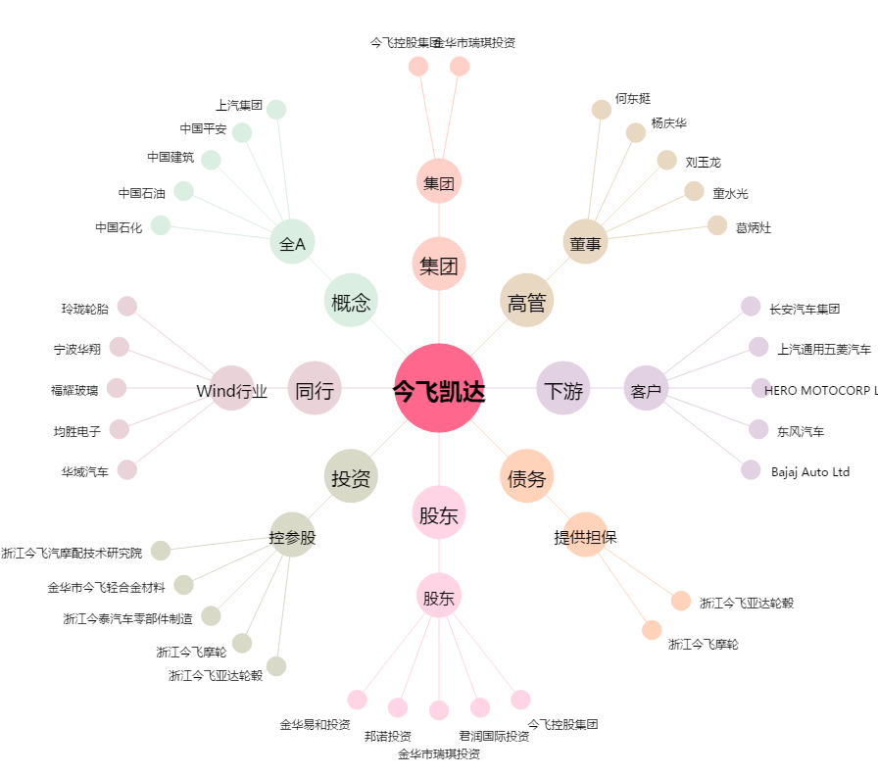
今飞凯达[002863.SZ] - 关系概览图

